Лист1
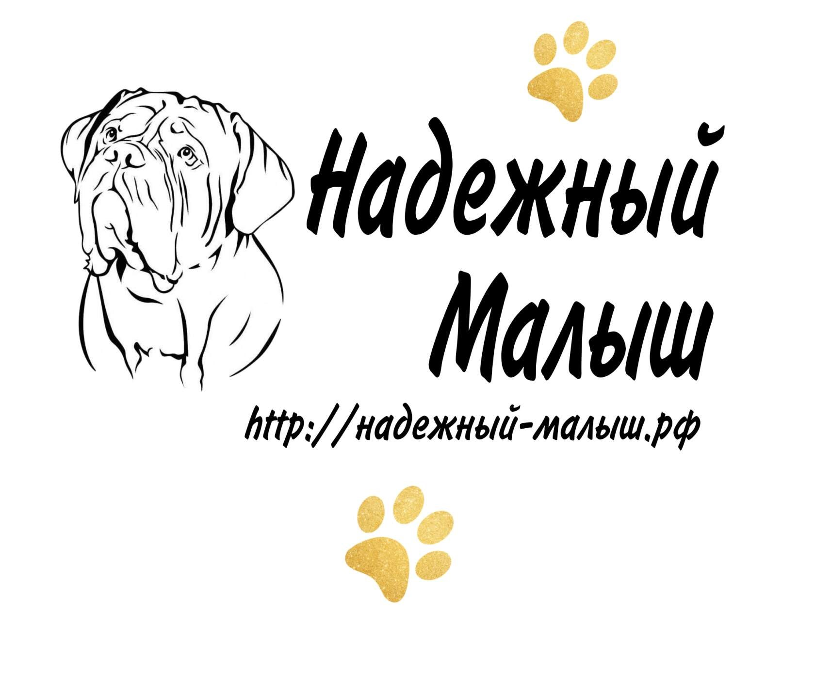

Прайс-лист от 17.08.2022г
ИП Бахарева Е.А г. Энгельс
Контактный телефон +79379797017 Анатолий, моб. +79648471809 Елена
E-Mail: nadezhniymalysh@yandex.ru

Код | Наименование | Цена (руб) | ед измерения | Кол-во | Итог
Ошейник кожа (Италия, Турция) пряжка - ременая
100150 | Ошейник кожа 10(2) с украшением | 130 | шт |  | 0
101151 | Ошейник кожа 10(2) простой | 100 | шт |  | 0
102152 | Ошейник кожа 12(2) с украшение | 175 | шт |  | 0
103153 | Ошейник кожа 12(2) простой | 145 | шт |  | 0
104154 | Ошейник 20(2) с украшением | 210 | шт |  | 0
105155 | Ошейник 20(2) простой | 170 | шт |  | 0
Ошейник пряжка - фастекс
130001 | Ошейник кожаный 14(2) фастекс | 140 | шт |  | 0
131002 | Ошейник кожаный 20 (2) фастекс | 160 | шт |  | 0
132003 | Ошейник кожаный 25 (2) фастекс | 200 | шт |  | 0
133004 | Ошейник кожаный 30 (2) фастекс | 220 | шт |  | 0
Ошейник кожаный 14 |  |  | шт
140005 | Ошейник кожаный 14(1) простой | 50 | шт |  | 0
141006 | Ошейник кожаный 14 (2)кожа ватин | 55 | шт |  | 0
142007 | Ошейник кожаный 14 (1) украшение | 75 | шт |  | 0
143008 | Ошейник кожаный 14(1) безразмерный | 55 | шт |  | 0
144009 | Ошейник кожаный14 (2) безразмерный -кожа-ватин | 60 | шт |  | 0
145010 | Ошейник кожаный 14(2) украшение | 100 | шт |  | 0
146011 | Ошейник кожаный 14(2) украшение – кожа- ватин | 85 | шт |  | 0
Ошейник кожаный 20
200012 | Ошейник кожаный 20(1) простой | 75 | шт |  | 0
201013 | Ошейник кожаный 20 (2)кожа ватин | 85 | шт |  | 0
202014 | Ошейник кожаный 20(2) кожа двойная | 100 | шт |  | 0
203015 | Ошейник кожаный 20(2) кожа-брезент | 95 | шт |  | 0
204016 | Ошейник кожаный 20(1) безразмерный | 80 | шт |  | 0
205017 | Ошейник кожаный 20(2) кожа-ватин-безразмерный | 90 | шт |  | 0
206018 | Ошейник кожаный 20(2) кожа двойная-безразмерный | 110 | шт |  | 0
207019 | Ошейник кожаный 20(2) кожа –брезент-безразмерный | 100 | шт |  | 0
208020 | Ошейник кожаный 20(1) украшение | 110 | шт |  | 0
209021 | Ошейник кожаный 20(2) кожа украшение -ватин | 120 | шт |  | 0
210022 | Ошейник кожаный 20(2) кожа - украшение -кожа | 130 | шт |  | 0
211023 | Ошейник кожаный 20(2) кожа - украшение- брезент | 125 | шт |  | 0
212024 | Ошейник кожаный 20(1) кожа — плетение(коса) | 120 | шт |  | 0
213025 | Ошейник кожаный 20(2) кожа - плетение - ватин | 130 | шт |  | 0
214026 | Ошейник кожаный 20(2) кожа -плетение -кожа | 140 | шт |  | 0
Ошейник кожаный 25
250027 | Ошейник кожаный 25(1) простой | 110 | шт |  | 0
251028 | Ошейник кожаный 25(2) кожа –ватин | 120 | шт |  | 0
252029 | Ошейник кожаный 25(2) простой | 140 | шт |  | 0
253030 | Ошейник кожаный 25(2) кожа - брезент | 135 | шт |  | 0
254031 | Ошейник кожаный 25(1) безразмерный | 120 | шт |  | 0
255032 | Ошейник кожаный 25(2) кожа-ватин-безразмерный | 125 | шт |  | 0
256033 | Ошейник кожаный 25(2) безразмерный | 150 | шт |  | 0
257034 | Ошейник кожаный 25(2) кожа-брезент-безразмерный | 140 | шт |  | 0
258035 | Ошейник кожаный 25(2) украшение | 180 | шт |  | 0
259036 | Ошейник кожаный 25(2) украшение-ватин | 160 | шт |  | 0
260037 | Ошейник кожаный 25(2) украшение брезент | 175 | шт |  | 0
261038 | Ошейник кожаный 25(1) плетение(коса) | 140 | шт |  | 0
262039 | Ошейник кожаный 25(2) плетение-кожа | 165 | шт |  | 0
263040 | Ошейник кожаный 25(2) плетение - ватин | 150 | шт |  | 0
264041 | Ошейник кожаный 25(2) плетение - брезент | 160 | шт |  | 0
265042 | Ошейник кожаный 25(2) ватин с шипами | 165 | шт |  | 0
266043 | Ошейник кожаный 25(2) кожа с шипами | 210 | шт |  | 0
267044 | Ошейник кожаный 25(2) кожа-брезент с шипами | 200 | шт |  | 0
Ошейник кожаный 30
300044 | Ошейник кожаный 30 (1) простой | 150 | шт |  | 0
301045 | Ошейник кожаный 30 (2) простой-ватин | 160 | шт |  | 0
302046 | Ошейник кожаный 30 (2) простой-кожа | 180 | шт |  | 0
303047 | Ошейник кожаный 30 (2) простой - брезент | 185 | шт |  | 0
304048 | Ошейник кожаный 30 (1) безразмерный | 150 | шт |  | 0
305049 | Ошейник кожаный 30 (2) кожа –ватин-дырка | 164 | шт |  | 0
306050 | Ошейник кожаный 30 (2) кожа –брезент-дырка | 190 | шт |  | 0
307051 | Ошейник кожаный 30(2) кожа двойная -дырка | 190 | шт |  | 0
308052 | Ошейник кожаный 30 (2) украшение | 230 | шт |  | 0
309053 | Ошейник кожаный 30 (2) украшение -ватин | 220 | шт |  | 0
310054 | Ошейник кожаный 30 (2) украшение - брезент | 225 | шт |  | 0
311055 | Ошейник кожаный 30 (1) плетение | 185 | шт |  | 0
312056 | Ошейник кожаный 30 (2) плетение-ватин | 196 | шт |  | 0
313057 | Ошейник кожаный 30 (2) плетение -кожа | 220 | шт |  | 0
314058 | Ошейник кожаный 30 (2) плетение- брезент | 215 | шт |  | 0
315059 | Ошейник кожаный 30 (2) ватин с шипами | 210 | шт |  | 0
316060 | Ошейник кожаный 30 (2) кожа с шипами | 240 | шт |  | 0
317061 | Ошейник кожаный 30 (2) кожа-брезент с шипами | 235 | шт |  | 0
Ошейник кожаный 35
350061 | Ошейник кожаный 35(1) простой | 180 | шт |  | 0
351062 | Ошейник кожаный 35(2) простой | 230 | шт |  | 0
352063 | Ошейник кожаный 35(2) кожа- брезент | 230 | шт |  | 0
353064 | Ошейник кожаный 35(2) кожа –ватин | 200 | шт |  | 0
354065 | Ошейник кожаный 35(1) безразмерный | 180 | шт |  | 0
355066 | Ошейник кожаный 35(2) кожа-ватин-дырка | 210 | шт |  | 0
356067 | Ошейник кожаный 35(2) кожа -дырка | 240 | шт |  | 0
357068 | Ошейник кожаный 35(2)кожа –брезент-дырка | 240 | шт |  | 0
358069 | Ошейник кожаный 35(2)кожа –украшение | 285 | шт |  | 0
359070 | Ошейник кожаный 35(2)кожа –брезент-украшение | 250 | шт |  | 0
360071 | Ошейник кожаный 35(2)кожа –ватин-украшение | 250 | шт |  | 0
361072 | Ошейник кожаный 35(2) кожа- брезент-плетение | 260 | шт |  | 0
362073 | Ошейник кожаный 35(1) плетение | 225 | шт |  | 0
363074 | Ошейник кожаный 35(2) кожа плетение- ватин | 240 | шт |  | 0
364075 | Ошейник кожаный 35(2) плетение | 270 | шт |  | 0
365076 | Ошейник кожаный 35(3) кожа –брезент-кожа | 290 | шт |  | 0
366077 | Ошейник кожаный 35 (2) кожа с шипами | 300 | шт |  | 0
367078 | Ошейник кожаный 35 (2) кожа-ватин с шипами | 285 | шт |  | 0
368079 | Ошейник кожаный 35 (2) кожа- брезент с шипами | 290 | шт |  | 0
369156 | Ошейник 35(25) 2 кольца, ручка | 500 | шт |  | 0
Ошейник кожаный 45
450079 | Ошейник кожаный 45(1) простой | 270 | шт |  | 0
451080 | Ошейник кожаный 45(2) кожа-ватин | 290 | шт |  | 0
452081 | Ошейник кожаный 45(2) кожа-брезент | 330 | шт |  | 0
453082 | Ошейник кожаный 45(2) простой | 340 | шт |  | 0
454083 | Ошейник кожаный 45(2) украшение | 410 | шт |  | 0
455084 | Ошейник кожаный 45(2) украшение -ватин | 360 | шт |  | 0
456085 | Ошейник кожаный 45(2) украшение- брезент | 395 | шт |  | 0
457086 | Ошейник кожаный 45(2) плетение -ватин | 365 | шт |  | 0
458087 | Ошейник кожаный 45(2) плетение | 410 | шт |  | 0
459088 | Ошейник кожаный 45(2) плетение брезент | 400 | шт |  | 0
460089 | Ошейник кожаный 45(2) ватин – украшения 2 ряда | 425 | шт |  | 0
461090 | Ошейник кожаный 45(2) кожа-украшения 2ряда | 470 | шт |  | 0
462091 | Ошейник кожаный 45(2) брезент –украшения 2 ряда | 460 | шт |  | 0
463092 | Ошейник кожаный 45(2) кожа- ватин с шипами | 460 | шт |  | 0
464093 | Ошейник кожаный 45(2) кожа с шипами | 500 | шт |  | 0
465094 | Ошейник кожаный 45(2) стропа-кожа с шипами | 490 | шт |  | 0
466095 | Ошейник кожаный 45(3) кожа брезент кожа | 470 | шт |  | 0
Поводок кожаный
500096 | Поводок кожаный 8 (1) простой | 84 | шт |  | 0
501097 | Поводок кожаный 8 (2) простой | 120 | шт |  | 0
502098 | Поводок кожаный 8 (2) плетеный | 140 | шт |  | 0
503099 | Поводок кожаный 8 (3) плетеный | 200 | шт |  | 0
504100 | Поводок кожаный 10(1) простой | 100 | шт |  | 0
505101 | Поводок кожаный 10(1) удлиненный | 130 | шт |  | 0
506102 | Поводок кожаный 10(2) плетеный | 160 | шт |  | 0
507103 | Поводок кожаный 10(2) простой | 140 | шт |  | 0
508104 | Поводок кожаный 10(3) плетеный | 230 | шт |  | 0
509105 | Поводок кожаный 12(1) простой | 130 | шт |  | 0
510106 | Поводок кожаный 12 (2) простой | 175 | шт |  | 0
511107 | Поводок кожаный 12 (2) плетеный | 200 | шт |  | 0
512108 | Поводок кожаный 12(3) плетеный | 280 | шт |  | 0
513109 | Поводок кожаный 12(1) удлиненный | 160 | шт |  | 0
514110 | Поводок кожаный 14(1) простой | 150 | шт |  | 0
515111 | Поводок кожаный 14(2) простой | 220 | шт |  | 0
516112 | Поводок кожаный 14(2) плетеный | 250 | шт |  | 0
517113 | Поводок кожаный 14(3) плетеный | 330 | шт |  | 0
518114 | Поводок кожаный 14(1) одинарный удлиненный | 210 | шт |  | 0
519115 | Поводок кожаный 16(1) простой | 180 | шт |  | 0
520116 | Поводок кожаный 16(2) простой | 280 | шт |  | 0
521117 | Поводок кожаный 16(2) плетеный | 300 | шт |  | 0
522118 | Поводок кожаный 16(3) плетеный | 380 | шт |  | 0
523119 | Поводок кожаный 16(1) простой удлиненный | 270 | шт |  | 0
524120 | Поводок кожаный 18(1) простой | 230 | шт |  | 0
525121 | Поводок кожаный 18(2) простой | 300 | шт |  | 0
526122 | Поводок кожаный 18(1) простой удлиненный | 290 | шт |  | 0
527123 | Поводок кожаный 20(1) простой | 240 | шт |  | 0
528124 | Поводок кожаный 20(2) простой | 310 | шт |  | 0
529125 | Поводок кожаный 20(2) кожа-брезент | 280 | шт |  | 0
Шлейка
600126 | Шлейка 15 (1) простая | 95 | шт |  | 0
601127 | Шлейка 15 (2) простая | 200 | шт |  | 0
602128 | Шлейка 20 (1) простая | 210 | шт |  | 0
604157 | Шлейка 35(1) малая | 1100 | шт |  | 0
605158 | Шлейка 35(1) средняя | 1250 | шт |  | 0
606159 | Шлейка 35(1) большая | 1350 | шт |  | 0
Намордник
801129 | Намордник кожаный №3 | 247 | шт |  | 0
802130 | Намордник кожаный №4 | 265 | шт |  | 0
803131 | Намордник кожаный №5 | 279 | шт |  | 0
804132 | Намордник кожаный №6 | 300 | шт |  | 0
805133 | Намордник кожаный №7 | 350 | шт |  | 0
Ошейник стропный |  |  |  |  | 0
900134 | Ошейник стропа 20(2) | 80 | шт |  | 0
901135 | Ошейник стропа 25(2) | 110 | шт |  | 0
902136 | Ошейник стропа 30(2) | 160 | шт |  | 0
903137 | Ошейник стропа 35(2) | 190 | шт |  | 0
904138 | Ошейник стропа 45(2) | 270 | шт |  | 0
Поводок стропа
1000139 | Поводок 20 (2м) | 150 | шт |  | 0
1001140 | Поводок 20 (3м) | 195 | шт |  | 0
1002141 | Поводок 20 (4м) | 220 | шт |  | 0
1003142 | Поводок 20 (5м) | 255 | шт |  | 0
1004143 | Поводок 20 (7м) | 340 | шт |  | 0
1005144 | Поводок 25 (2м) | 160 | шт |  | 0
1006145 | Поводок 25 (3м) | 200 | шт |  | 0
1007146 | Поводок 25 (4м) | 240 | шт |  | 0
1008147 | Поводок 25 (5м) | 300 | шт |  | 0
1009148 | Поводок 25 (7м) | 420 | шт |  | 0
1010149 | Поводок 25 (10м) | 520 | шт |  | 0
ИТОГО |  |  |  |  | 0

